①EC2向けIAMロール
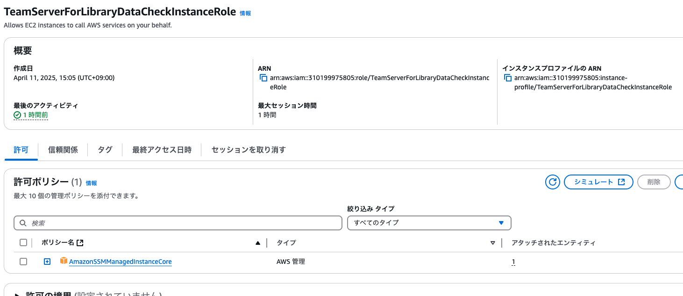
EC2インスタンスに割り当てるIAMロール
名前：TeamServerForLibraryDataCheckInstanceRole
ポリシー：AmazonSSMManagedInstanceCore

②OpenIDプロバイダ
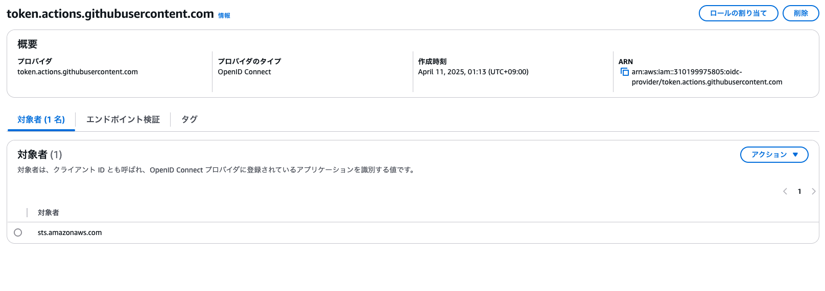
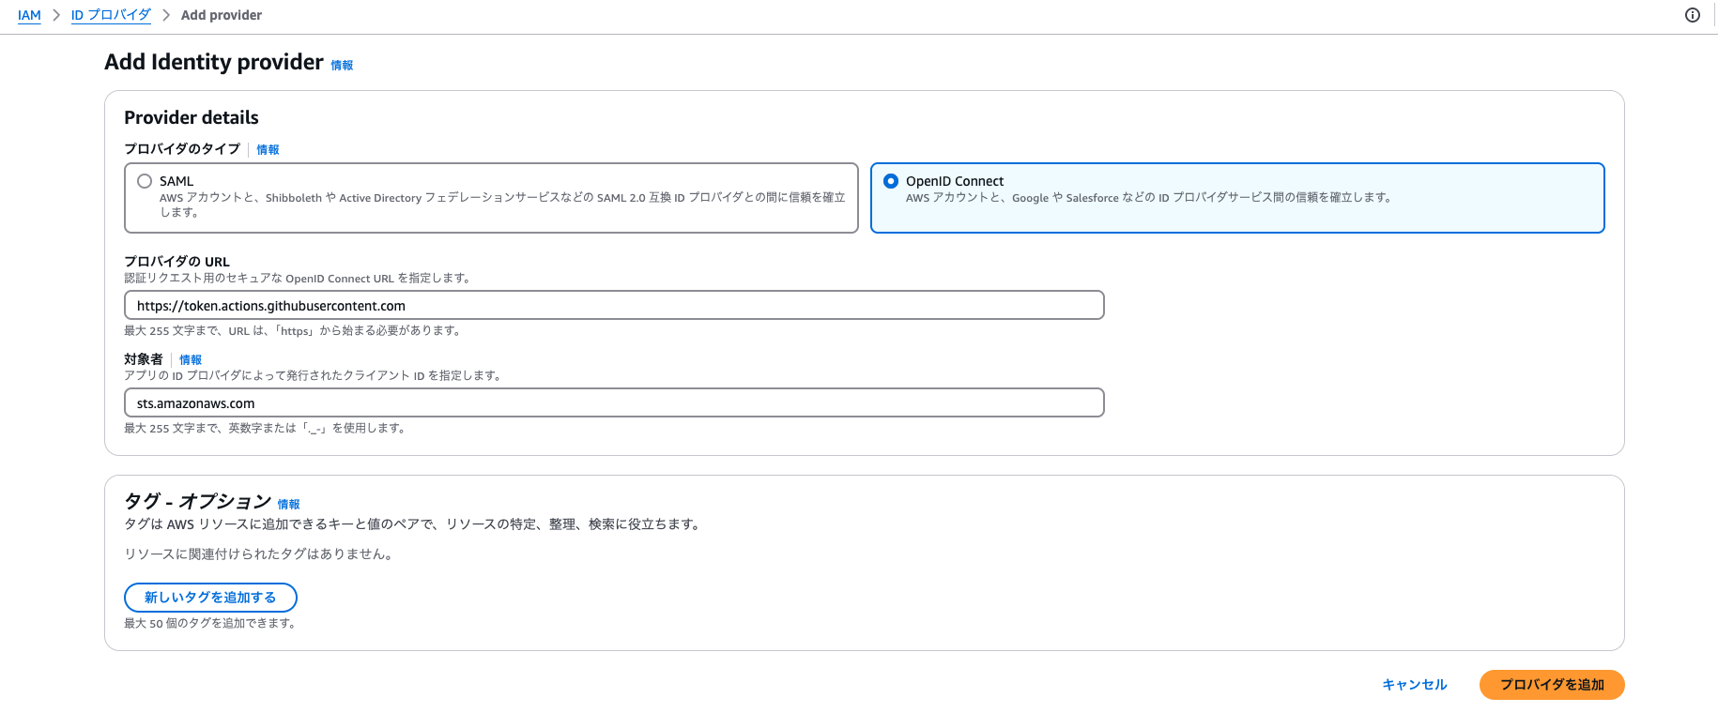

https://token.actions.githubusercontent.com

sts.amazonaws.com

このopenidプロバイダのarnをこのあと使います。

③Gitlabアクション用IAMロール
{
"Version": "2012-10-17",
"Statement": [
{
"Effect": "Allow",
"Principal": {
"Federated": "作成したOpenIDプロバイダのarn"
},
"Action": "sts:AssumeRoleWithWebIdentity",
"Condition": {
"StringLike": {
"token.actions.githubusercontent.com:sub": "repo:turbou/TeamServerLibraryDataTest:ref:refs/heads/main",
"token.actions.githubusercontent.com:aud": "sts.amazonaws.com"
}
}
}
]
}

Githubアクションにで指定するIAMロール
名前：TeamServerForLibraryDataCheckPipelineRole
ポリシー：AmazonSSMFullAccess
：上で作ったカスタムポリシー

② IAMロールを作ります。
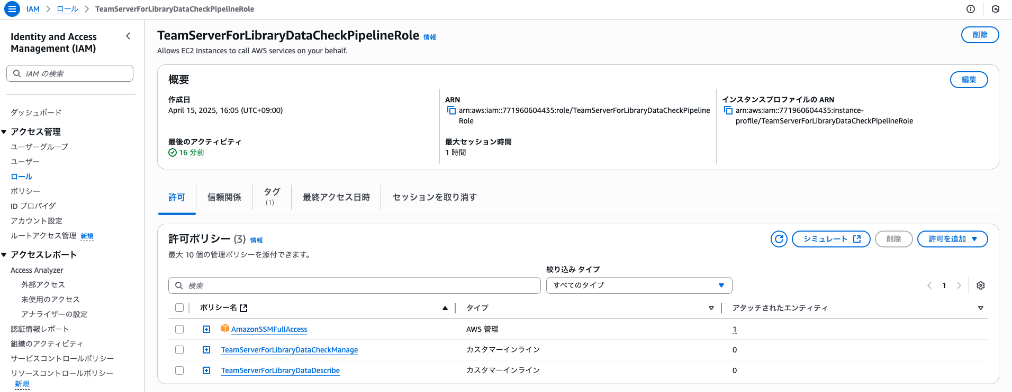

信頼関係のjsonはこれを貼り付けてください。

 | ① 許可を追加でインラインポリシーを作ります。 | ② 許可を追加でインラインポリシーを作ります。
 | 名前：TeamServerForLibraryDataCheckManage | 名前：TeamServerForLibraryDataDescribe
{
"Version": "2012-10-17",
"Statement": [
{
"Effect": "Allow",
"Action": [
"ec2:StartInstances",
"ec2:StopInstances",
"ssm:SendCommand"
],
"Resource": [
"arn:aws:ssm:ap-northeast-1:*:document/AWS-RunShellScript",
"arn:aws:ec2:ap-northeast-1:*:instance/*"
],
"Condition": {
"StringLike": {
"ec2:ResourceTag/Name": "ForTeamServerLibraryDataTest-*"
}
}
}
]
}
{
"Version": "2012-10-17",
"Statement": [
{
"Effect": "Allow",
"Action": [
"ec2:DescribeInstances",
"ec2:DescribeAddresses"
],
"Resource": [
"*"
]
}
]
}

